wprowadzenie JEŻELI
Instrukcja warunkowa JEŻELI(test logiczny; prawda; fałsz)
 |  |  |  |  |  |  |  |  | TEST LOGICZNY (operatory porówniania):
 |  |  |  |  |  |  |  |  | = | równe
 |  |  |  |  |  |  |  |  | > | większe
 |  |  |  |  |  |  |  |  | < | mniejsze
 |  |  |  |  |  |  |  |  | >= | większe równe
 |  |  |  |  |  |  |  |  | <= | mniejsze równe
 |  |  |  |  |  |  |  |  | <> | różne
 | Zdefiniuj funkcję, która w zaznaczonych komórka poda informację TAK lub ---

 | A | B | A>B | A=B | A<B | A<>B | A>=B | A<=B | wskazówki
 | 149 | 72
 | 87 | 71 |  |  |  |  |  |  | Na karcie [Formuły] wykorzystaj funkcje: JEŻELI z kategorii Logiczne
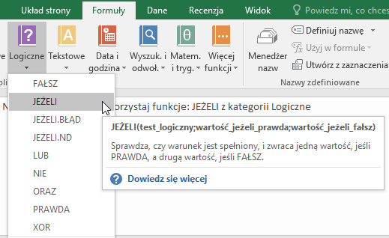
 | 68 | 64
 | 109 | 185
 | 44 | 175
 | 147 | 157
 | 29 | 65
 | 143 | 123
 | 23 | 158
 | 91 | 177
 | 116 | 119
 | 128 | 59
 | 107 | 24
 | 151 | 172
 | 122 | 195
 | 137 | 121
 | 29 | 182
 | 172 | 38
 | 128 | 195
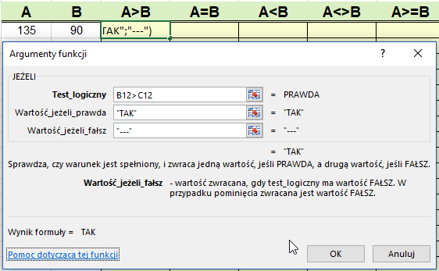
 | 21 | 80
 | 186 | 82
 | 114 | 133
 | 16 | 126
 | 106 | 189
 | 61 | 10
 | 177 | 81

Zadanie 2
 |  | wskazówki

Sporządź fragment zeznania podatkowego PIT według wzoru. |  | Na karcie [Formuły] wykorzystaj funkcje: JEŻELI z kategorii Logiczne
Do komórek oznaczonych na rysunku E19 i E20 wstaw funkcje,
tak aby po wprowadzeniu danych o wysokości należnego podatku
i wpłaconych zaliczek zostały obliczone:
- kwota do zapłaty (wtedy nadpłata jest równa zero)
lub
- nadpłata (wtedy kwota do zapłaty jest równa zero).
tu dowolna kwota wpłaconych zaliczek

należny podatek | 2000

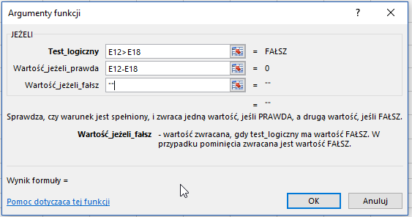
USTALENIE KWOTY DO ZAPŁATY/ZWROTU
tu dowolna kwota należnego podatku

zaliczki pobrane/wpłacone | 2000
do zapłaty
nadpłata (do zwrotu)

